Sheet1
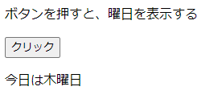
2_1.html
 | システム時間によって、表示する

2_2.html
 | Good dayとGood evening二種類あり
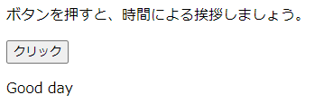

2_3.html
 | ブラウザリフレッシュによる、表示するリンクが違う

2_4.html
 | 現在システム日付による、曜日を表示する

